TDSheet
Структура расходов денежных средств

Период: 2020 г.
Отбор: Учреждение = Дума Артемовского городского округа; КФО = 1

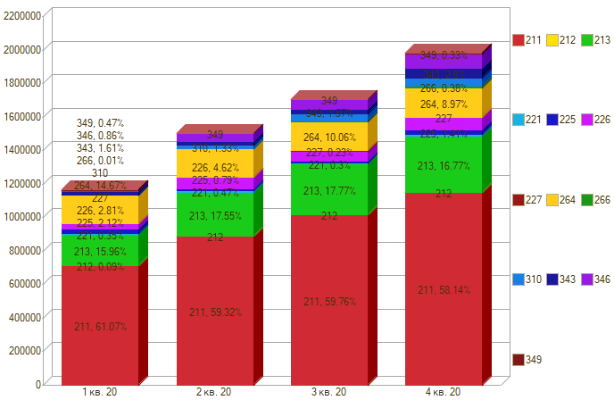

Период \ КЭК | 211, Заработная плата | 212, Прочие несоциальные выплаты персоналу в денежной форме | 213, Начисления на выплаты по оплате труда | 221, Услуги связи | 225, Работы, услуги по содержанию имущества | 226, Прочие работы, услуги | 227, Страхование | 264, Пенсии, пособия, выплачиваемые работодателями, нанимателями бывшим работникам | 266, Социальные пособия и компенсации персоналу в денежной форме | 310, Увеличение стоимости основных средств | 343, Увеличение стоимости горюче-смазочных материалов | 346, Увеличение стоимости прочих материальных запасов | 349, Увеличение стоимости прочих материальных запасов однократного применения | ИТОГО

1 кв. 20 | 713,815.51 | 1,000.00 | 186,515.68 | 4,089.16 | 24,830.88 | 27,796.00 |  | 171,468.27 | 115.00 |  | 18,827.50 | 8,000.00 | 5,800.00 | 1,162,258.00
2 кв. 20 | 889,815.76 |  | 263,299.41 | 7,120.34 | 11,138.56 | 65,300.00 |  | 171,468.27 | 150.24 | 19,990.00 | 21,485.50 | 39,993.90 |  | 1,489,761.98
3 кв. 20 | 1,018,274.28 |  | 302,782.44 | 5,182.01 | 9,716.88 | 55,475.00 | 3,852.58 | 171,468.27 | 3,114.21 | 43,405.00 | 26,690.50 | 55,823.69 | -315.97 | 1,695,468.89
4 кв. 20 | 1,152,982.81 |  | 332,606.05 | 11,367.99 | 27,326.16 | 64,062.60 |  | 177,989.79 | 7,465.23 | 49,450.00 | 45,791.50 | 76,534.63 | 5,010.00 | 1,950,586.76
Итого | 3,774,888.36 | 1,000.00 | 1,085,203.58 | 27,759.50 | 75,410.48 | 234,633.60 | 3,852.58 | 692,394.60 | 10,844.68 | 117,100.00 | 122,590.00 | 198,272.02 | 12,094.03 | 6,298,075.63

